Important Annotation
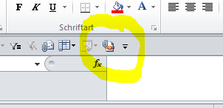
Export als PDF

Der Export als PDF funktioniert nur vollständig, wenn man den Umweg über die Excel Funktion "PDF-Email Anlage". Ein anderer Weg ist mir im Moment nicht bekannt. Sollte jemand eine Idee haben, wie man sonst noch die Links behalten kann, wenn man es als PDF exportiert/druckt, dann bitte hier reinschreiben.

Kann in der Symbolleiste Schnellzugriff eingerichtet werden.

